Plan1
CÁLCULO DE RECESSO E RESCISÃO DO ESTÁGIO/RESIDÊNCIA
INÍCIO DO ESTÁGIO/RESIDÊNCIA | 2024-11-25 |  | Informe data dia/mês/ano no formato DD/MM/AAAA

FIM DO ESTÁGIO/RESIDÊNCIA | 2026-03-31 |  | Informe data dia/mês/ano no formato DD/MM/AAAA

VALOR DA BOLSA AUXILIO | 1,621.00 |  | Informe o valor atual da bolsa auxílio

DIAS DE ATIVIDADES ESTÁGIO/RESIDÊNCIA | 491

DURAÇÃO DO ESTÁGIO/RESIDÊNCIA NO PERÍODO | 1 ano(s), 4 mês(s) e 6 dia(s)

DESCONTO DO RECESSO PESSOAL SOLICITADO POR REQUERIMENTO (GOZADO) | -0 |  | Se não solicitou nenhum dia informe zero ou deixe em branco
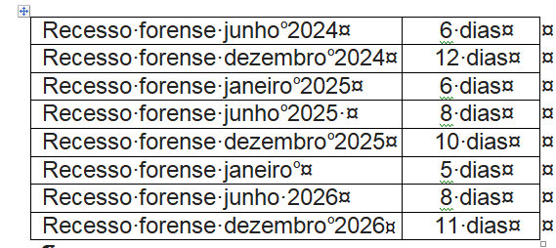
DESCONTO DO RECESSO FORENSE DE JANEIRO GOZADO (SÓ PARA ESTAGIÁRIOS) | -0 |  | Se for residente informe zero ou deixe em branco

DESCONTO DO RECESSO FORENSE DE JUNHO GOZADO (SÓ PARA ESTAGIÁRIOS) | -0 |  | Se for residente informe zero ou deixe em branco

DESCONTO DO RECESSO FORENSE DE DEZEMBRO GOZADO (SÓ PARA ESTAGIÁRIOS) | -0 |  | Se for residente informe zero ou deixe em branco

SALDO DO RECESSO REMUNERADO (DIAS) | 40 | 40.356164384

VALOR PROPORCIONAL DO RECESSO REMUNERADO | 2,161.33 |  | Valor do recesso remunerado não gozado que será pago em pecúnia

1) INICIO DO ESTÁGIO/RESIDÊNCIA
Preencha o período de início estágio/residência no formato dd/mm/aaaa.

2) FIM DO ESTÁGIO/RESIDÊNCIA
Preencha o período de término estágio/residência no formato dd/mm/aaaa.

3) VALOR DA BOLSA AUXÍLIO
Preencha o valor atual da sua bolsa auxilio. Exemplo 1518 ou 1418.

4) DIAS DE ATIVIDADADES ESTÁGIO/RESIDÊNCIA
Calcula automaticamente com base nas suas informações.

5) DURAÇÃO DO ESTÁGIO/RESIDÊNCIA NO PERÍODO
Calcula automaticamente com base nas suas informações.

6) DESCONTO DO RECESSO REMUNERADO PESSOAL SOLICITADO POR REQUERIMENTO (GOZADO)
Informar o quantitativo de dias do Recesso Remunerado feito por meio de requerimento à GEDIMEST e gozado.

7) DESCONTO DO RECESSO FORENSE DE JANEIRO GOZADO (só para os estagiários)
O estagiário de informar o quantitativo de dias do Recesso Forense do mês de janeiro que ele gozou.

8) DESCONTO DO RECESSO FORENSE DE JUNHO GOZADO (só para os estagiários)
O estagiário deve informar o quantitativo de dias do Recesso Forense do mês de junho que ele gozou.

9) DESCONTO DO RECESSO FORENSE DE DEZEMBRO GOZADO (só para os estagiários)
O estagiário de informar o quantitativo de dias do Recesso Forense do mês de dezembro que ele gozou.

10) SALDO DO RECESSO REMUNERADO (DIAS)
Este é o saldo atualizado dos descontos dos itens 6, 7, 8 e 9.

11) VALOR PROPORCIONAL DO RECESSO REMUNERADO
Este valor refere-se ao saldo de dias de Recesso Remunerado não usufruído pelo estagiário/residente, que será pago em pecúnia em razão de seu desligamento.

12) LINK DO FORMULÁRIO REQUERIMENTOS GERAIS
a) preencher seus dados pessoais (nome, lotação, telefone e matrícula
b) marcar o item "J" e informar o período do gozo do recesso remunerado
c) preencher local e datar
d) assinar
e) supervisor ou orientador assinar
f) enviar o formulário para a conta de email estagio@mppe.mp.br

